1เกณฑ์การจัดสรร
1. ที่มา

 | เงินระดับเขตเพื่อปรับเกลี่ย |  |  | จำนวนเงิน (บาท)
 | เขต | เงินระดับเขต | วงเงินปรับเกลี่ยระดับเขต ปี 2566 | 279,872,544.00
 | 01 | 250,679,163.00 | ขอกันไว้บริหารระหว่างปี ร้อยละ 15 | 41,980,881.60
 | 02 | 225,615,295.00 | คงเหลือปรับเกลี่ยให้หน่วยบริการ ต้นปีงบประมาณ | 237,891,662.40
 | 03 | 152,736,983.00 | ส่วนที่ 1 จัดสรรสนับสนุน รพ.ที่ได้รับผลกระทบจาก Step-K ด้วยการเพิ่มค่า K
 | 04 | 228,469,882.00 | สนับสนุนครั้งที่ 1 ร้อยละ 80 | 14,394,131.29
 | 05 | 336,983,326.00 | ส่วนที่ 2 ปรับเกลี่ยให้จังหวัดตามเกณฑ์ Motivated (Capitation ปรับด้วยค่า K1-2-3) | 223,497,531.11
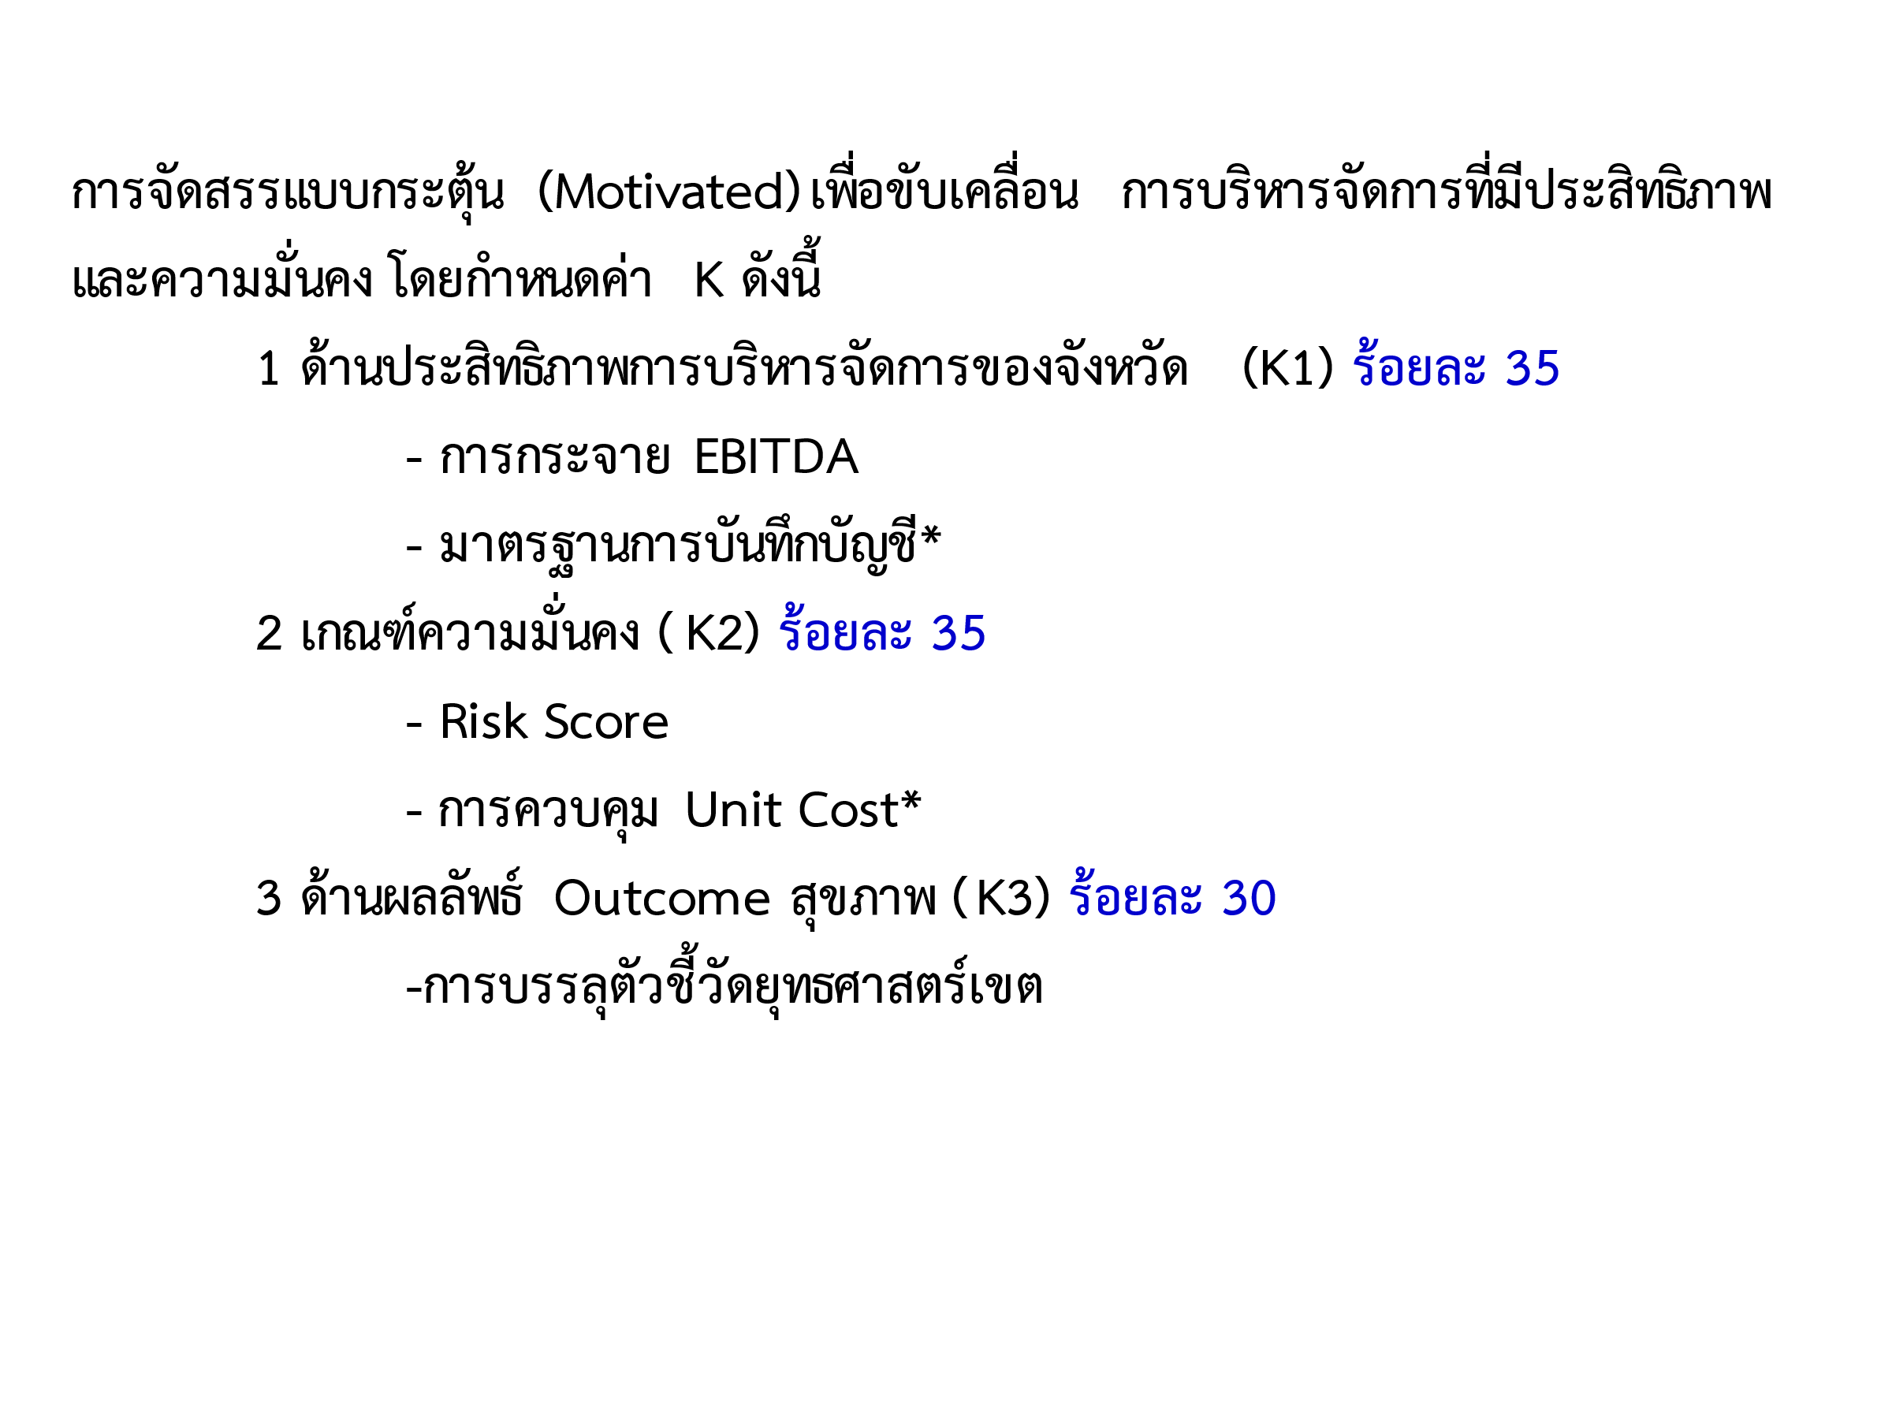
 | 06 | 389,287,346.00
 | 07 | 279,270,261.00
 | 08 | 279,872,544.00
 | 09 | 359,213,177.00
 | 10 | 208,568,659.00
 | 11 | 229,612,731.00
 | 12 | 259,690,633.00
 | รวม | 3,200,000,000.00

 |  |  | วงเงินทั้งหมด กันไว้บริหารระหว่างปี ร้อยละ 15 | 41,980,881.60
 |  |  | จัดสรร ครั้งที่ 1 | 13,870,640.00
 |  |  | คงเหลือ | 28,110,241.60
 |  |  | จัดสรรค่า K 20% ที่เหลือ | 3,949,546.66
 |  |  | คงเหลือจัดสรรตามเกณฑ์ Motivated | 24,160,694.94

5ข้อมูลจัดสรรค่าK
การจัดสรรเงินกันระดับเขต/จังหวัด ปี 2566 สนับสนุน รพ.ขนาดกลางด้วยการเพิ่มค่า K
 |  | [1] | [2] | [3] | [4] | [5] | [6] | [7] | [8]=[7]-[6] | [9] | [10] | [11] | [12] | [13] | [14] | [15] | [16] | [17] | ROUND [18]
ลำดับ | ชื่อหน่วยบริการ | จำนวนเตียง | จำนวน ปชก UC | ปรับค่า K |  |  | K เดิม | ปรับ K | ส่วนต่างรายรับ IP K เดิม และปรับเพิ่ม K | Risk Score |  |  |  |  |  |  | จำนวนเงินที่สนับสนุน ตามค่าเฉลี่ย Risk Score ปี 61-65 (บาท) | จำนวนเงินที่สนับสนุน 80% (บาท) ไปแล้วต้นปี | ROUND จำนวนเงินที่สนับสนุน 20% (บาท)
 |  |  |  | ค่า K กลาง | เขตปรับค่าK (ถ้ามี) | ค่า K Final (ใช้ประมวลผลจ่ายสนับสนุนงบปรับเกลี่ยเขต 8 ปี65) | ประมาณการเงิน IPในเขต ปรับค่าk | ประมาณการเงิน IPในเขต ปรับค่าk |  | ปี 2561 | ปี 2562 | ปี 2563 | ปี 2564 | ปี 2565 (ณ 30 กย 65 Risk NI Moph) | ปี 2566 (ณ 31 พค 66 Risk NI R8) | ค่าเฉลี่ย Risk Score ปี 61-66
1 | รพ.โซ่พิสัย | 74 | 49,027 | 1.15 | 1.20 | 1.20 | 19,144,083.34 | 19,835,950.07 | 691,866.73 | 1 | 1 | 1 | 0 | 0 | 1 | 0.67 | 415,120.04 | 332,096.03 | 83,024.01
2 | รพ.เซกา | 116 | 53,969 | 1.15 | 1.20 | 1.20 | 41,999,743.33 | 43,517,612.76 | 1,517,869.43 | 1 | 1 | 1 | 1 | 0 | 0 | 0.67 | 910,721.66 | 728,577.32 | 182,144.34
3 | รพ.นากลาง | 78 | 69,632 | 1.10 | 1.15 | 1.15 | 25,689,670.06 | 26,668,506.96 | 978,836.90 | 4 | 3 | 4 | 2 | 0 | 1 | 2.33 | 783,069.52 | 626,455.62 | 156,613.90
4 | รพ.ศรีบุญเรือง | 90 | 82,479 | 1.10 | 1.15 | 1.15 | 37,148,211.82 | 38,563,646.05 | 1,415,434.23 | 6 | 6 | 3 | 2 | 0 | 2 | 3.17 | 1,132,347.39 | 905,877.91 | 226,469.48
5 | รพ.สุวรรณคูหา | 40 | 53,723 | 1.15 | 1.20 | 1.20 | 18,880,362.70 | 19,562,698.69 | 682,335.99 | 4 | 3 | 3 | 1 | 0 | 0 | 1.83 | 409,401.59 | 436,695.03 | -
6 | รพ.กุดจับ | 52 | 51,596 | 1.15 | 1.20 | 1.20 | 20,973,221.73 | 21,731,193.50 | 757,971.77 | 1 | 3 | 3 | 2 | 0 | 3 | 2.00 | 606,377.41 | 363,826.45 | 242,550.96
7 | รพ.หนองหาน | 173 | 91,589 | 1.10 | 1.15 | 1.15 | 48,320,088.68 | 50,161,198.08 | 1,841,109.40 | 6 | 6 | 6 | 2 | 0 | 4 | 4.00 | 1,841,109.40 | 1,178,310.02 | 662,799.38
8 | รพ.บ้านผือ | 114 | 87,100 | 1.10 | 1.15 | 1.15 | 48,394,604.90 | 50,238,553.32 | 1,843,948.42 | 0 | 2 | 2 | 1 | 0 | 4 | 1.50 | 1,106,369.05 | 885,095.24 | 221,273.81
9 | รพ.น้ำโสม | 88 | 46,913 | 1.15 | 1.20 | 1.20 | 23,542,517.35 | 24,393,342.91 | 850,825.56 | 0 | 1 | 0 | 0 | 0 | 1 | 0.33 | 510,495.33 | 408,396.27 | 102,099.06
10 | รพ.เพ็ญ | 114 | 88,530 | 1.10 | 1.15 | 1.15 | 39,487,455.37 | 40,992,020.58 | 1,504,565.21 | 0 | 0 | 0 | 0 | 0 | 1 | 0.17 | 902,739.13 | 722,191.30 | 180,547.83
11 | รพร.บ้านดุง | 139 | 98,766 | 1.10 | 1.15 | 1.15 | 52,994,238.76 | 55,013,443.92 | 2,019,205.16 | 5 | 4 | 3 | 2 | 1 | 3 | 3.00 | 1,615,364.12 | 1,292,291.30 | 323,072.82
12 | รพ.วังสะพุง | 113 | 86,677 | 1.10 | 1.15 | 1.15 | 42,464,758.83 | 44,082,766.31 | 1,618,007.48 | 1 | 5 | 7 | 2 | 2 | 6 | 3.83 | 1,294,405.98 | 1,035,524.79 | 258,881.19
13 | รพ.โพนพิสัย | 113 | 59,426 | 1.15 | 1.20 | 1.20 | 33,659,698.18 | 34,876,158.43 | 1,216,460.25 | 0 | 2 | 2 | 1 | 1 | 1 | 1.17 | 729,876.15 | 583,900.92 | 145,975.23
14 | รพ.พระอาจารย์ฝั้นอาจาโร | 90 | 55,403 | 1.15 | 1.20 | 1.20 | 28,069,510.00 | 29,083,940.96 | 1,014,430.96 | 3 | 4 | 3 | 1 | 1 | 1 | 2.17 | 811,544.77 | 649,235.82 | 162,308.95
15 | รพ.พังโคน | 103 | 39,258 | 1.15 | 1.20 | 1.20 | 32,350,070.98 | 33,519,201.42 | 1,169,130.44 | 6 | 6 | 7 | 1 | 0 | 1 | 3.50 | 935,304.35 | 935,521.63 | -
16 | รพ.บ้านม่วง | 78 | 53,083 | 1.15 | 1.20 | 1.20 | 24,107,902.97 | 24,979,162.06 | 871,259.09 | 6 | 6 | 4 | 1 | 1 | 7 | 4.17 | 871,259.09 | 557,605.82 | 313,653.27
17 | รพ.อากาศอำนวย | 123 | 53,634 | 1.15 | 1.20 | 1.20 | 33,414,901.50 | 34,622,514.92 | 1,207,613.42 | 6 | 6 | 6 | 1 | 0 | 3 | 3.67 | 966,090.73 | 772,872.59 | 193,218.14
18 | รพ.นาแก | 60 | 55,230 | 1.15 | 1.20 | 1.20 | 15,238,148.80 | 15,788,855.04 | 550,706.24 | 0 | 1 | 1 | 0 | 0 | 1 | 0.50 | 330,423.74 | 264,339.00 | 66,084.74
19 | รพ.ศรีสงคราม | 90 | 53,839 | 1.15 | 1.20 | 1.20 | 28,517,766.53 | 29,548,397.62 | 1,030,631.09 | 1 | 1 | 0 | 0 | 0 | 1 | 0.50 | 618,378.65 | 494,702.92 | 123,675.73
20 | รพร.ธาตุพนม | 120 | 61,265 | 1.10 | 1.15 | 1.15 | 40,043,960.02 | 41,569,729.15 | 1,525,769.13 | 6 | 6 | 7 | 3 | 1 | 4 | 4.50 | 1,525,769.13 | 1,220,615.31 | 305,153.82
 |  |  |  |  |  |  |  |  | 24,307,976.88 |  |  |  |  |  |  |  | 18,316,167.24 | 14,394,131.29 | 3,949,546.66
